メインバトル画面
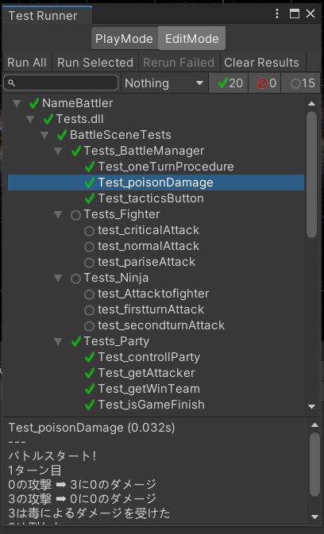
大項目 | 中項目 | 入力 | 出力 | 初回テスト実施日 | 結果 | テスト合格日 | エビデンス番号
メインバトル | oneTurnProcedure() |  |  |  |  |  | 13
 | 戻るボタン | 戻るボタン押下 | バトル開始画面へ遷移 |  |  |  | 1、2
 | 作戦変更ボタン | 作戦変更ボタン押下 | 作戦画面へ遷移 |  |  |  | 3，4
 | 次のターンボタン | 次のターンボタン押下 | 1ターン処理を行う |  |  |  | 5
 | 決定ボタン | 決定ボタン押下 | メインバトル画面へ遷移 |  |  |  | 6，7
 | 作戦ボタン |  |  |  |  |  | 13
 | 再挑戦ボタン | 再挑戦ボタン押下 | メインバトル画面を再ロードする |  |  |  | 8，9
 | 次の対戦へボタン | 次の対戦へボタン押下 | バトル開始画面へ遷移 |  |  |  | 10，11
 | 終了ボタン | 終了ボタン押下 | タイトル画面へ遷移 |  |  |  | 11，12

エビデンス
1
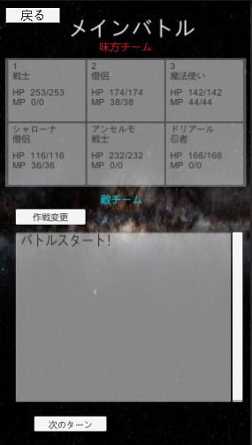

2
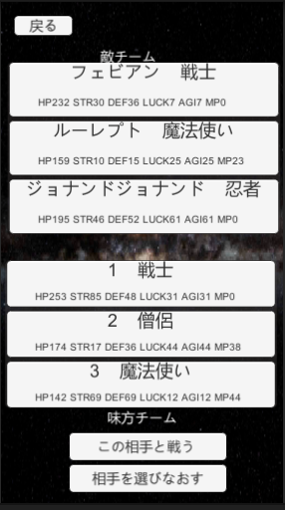

3

4
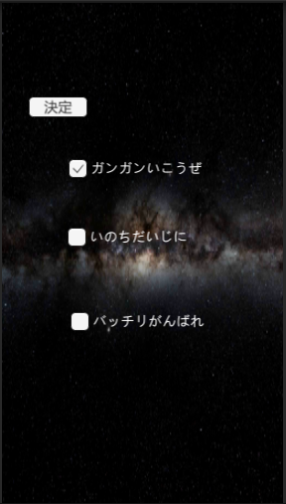

5
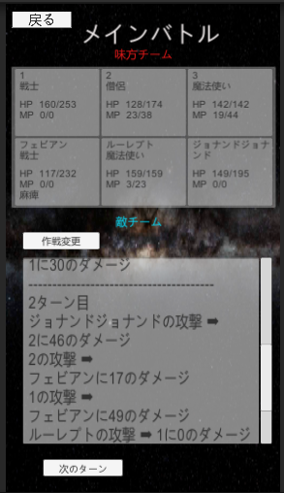

6

7

8
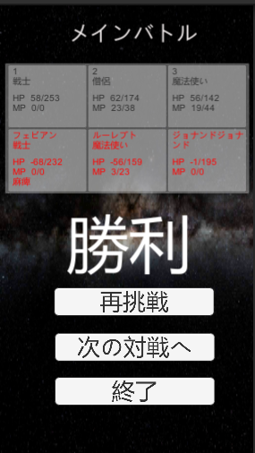

9

10

11
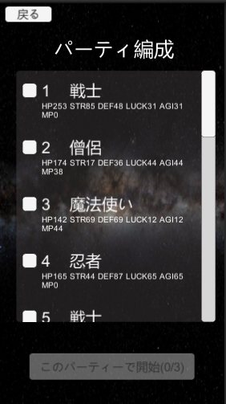

12

13
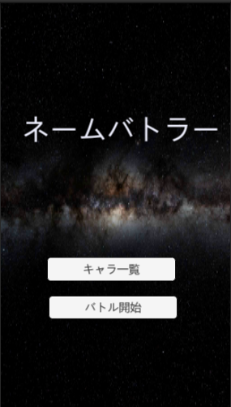

13

